页面
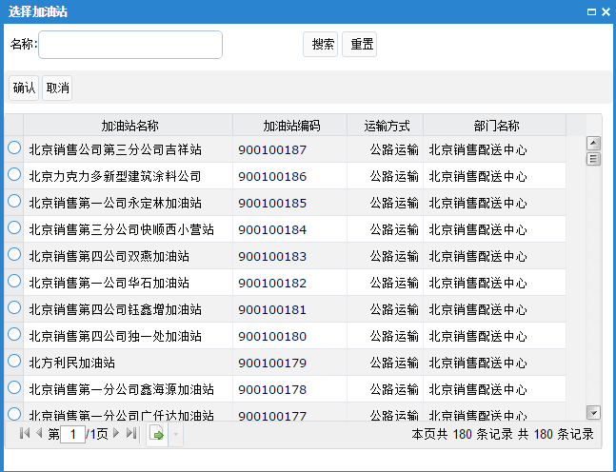
主页面
1

2
3
 |  | 对象名称：

 |  | 操作 | 控制种类 | 对象名称 | 启用
 |  | 删除 | 出库总量控制计划 | 中国石油北京销售石楼油库

4

5
6

 | 添加油库 |  |  |  |  | 添加加油站

